Prestazioni Specialistiche GEO
logo

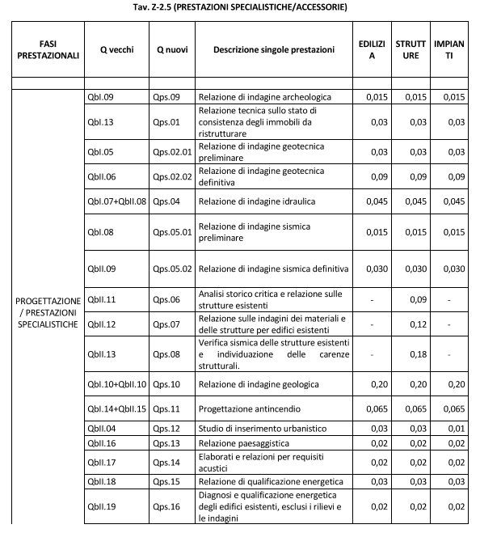
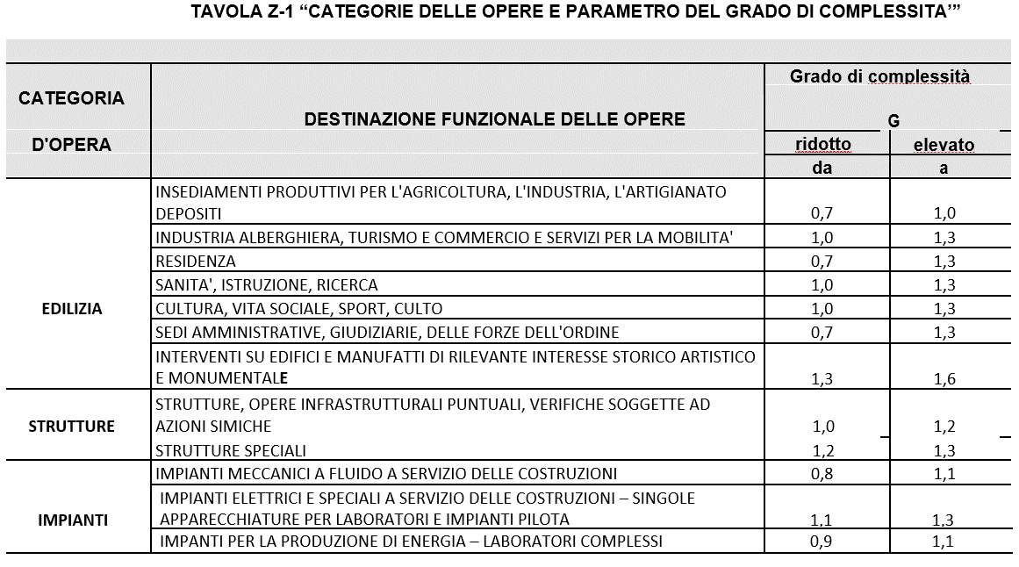
EDILIZIA
STRUTTURA
IMPIANTI
Sig.
Via
Cap. Città (prov)

Oggetto:
Onorario per le prestazioni professionali specialistiche per il ripristino e/o ricostruzione degli immobili danneggiati gravemente con destinazione diversa da quella produttiva (ordinanza commissariale n. 19 del 2017 e s.m.i.) con grado di danneggiamento "E" Identificato catastale; Foglio ______, particella _____533 Pratica Mude:____________________

Calcolo Compenso per prestazione professionale del GEOLOGO - Ord. 108/2020
Destinazione funzionale opera : |  |  | EDILIZIA: | RESIDENZA
 |  |  | STRUTTURE: | STRUTTURE, OPERE INFRASRUTTURALI PUNTUALI, VERIFICHE SOGGETTE AD AZIONI SISMICHE
 |  |  | IMPIANTI | IMPIANTI MECCANICI A FLUIDO A SERVIZIO DELLE COSTRUZIONI

 | Categoria d'opera |  |  |  | A | B | C | D | Totale
 |  |  |  |  | Edilizia | Strutture | Imp. term/san | Imp. elettr.
 | Valore dell'opera | V |  |  | € 1,000,000.00 | € 100,000.00 | € 50,000.00 | € 200,000.00 | € 1,350,000.00
 | % sul valore | P |  |  | 6.98% | 13.00% | 16.20% | 10.58%
 | grado complessità | G |  |  | 1.00 | 1.10 | 0.95 | 1.20
 |  | Importi |  |  | € 69,810.72 | € 14,300.00 | € 7,692.66 | € 25,388.60

 | Fase | Prestazioni specialistiche / accessorie
 | QbI.10 + QbII.10 | Relazione di indagine geologica |  |  | 0.2 | 0.2 | 0.2 | 0.2 | € 16,406.88
 | QbI.07 + QbII.08 | Relazione di indagine idraulica |  |  | 0 | 0 | 0 | 0 | € -
 | QbI.08 | Relazione di indagine sismica preliminare |  |  | 0.015 | 0.015 | 0.015 | 0.015 | € 1,230.52
 | QbII.09 | Relazione di indagine sismica definitiva |  |  | 0.03 | 0.03 | 0.03 | 0.03 | € 2,461.03
 | QbI.05 | Relazione di indagine geotecnica prelim. |  |  | 0.03 | 0.03 | 0.03 | 0.03 | € 2,461.03
 | QbII.06 | Relazione di indagine geotecnica definit. |  |  | 0 | 0 | 0 | 0 | € -
 | totale incidenze | SQi |  |  | 0.275 | 0.275 | 0.275 | 0.275
 | Compenso | V*P*G*SQi |  |  | € 19,197.95 | € 3,932.50 | € 2,115.48 | € 6,981.86
 | PREST. SPEC. | Compenso ridotto del 30 % |  |  | € 13,438.56 | € 2,752.75 | € 1,480.84 | € 4,887.31 | € 22,559.46

 |  |  |  |  | Importo Intervento |  | aliquota applicazione |  | onorario
 | Analisi e relazione sulla Risposta Sismica Locale |  |  |  | € 1,350,000.00 |  | 0.5% |  | € 6,750.00

 | ONORARIO |  |  |  |  |  |  |  | € 29,309.46
 | Spese tecniche (Ordinanza n.108 Allegato A, Art.4) |  |  |  |  |  |  | 20% | € 5,861.89
 | ONORARIO + SPESE |  |  |  |  |  |  |  | € 35,171.35
 | Contributo previdenziale (art. 8 D.Lgs. 103/96) sull'onorario |  |  |  |  |  |  | 4% | € 1,406.85
 | IVA |  |  |  |  |  |  | 22% | € 8,047.20
 | TOTALE ONORARIO compreso IVA e contributo previdenziale |  |  |  |  |  |  |  | € 44,625.40

 | Note:

 |  |  |  |  |  |  | Firma e timbro

 |  |  |  |  |  |  |  |  |  | rev5

